Hoja1
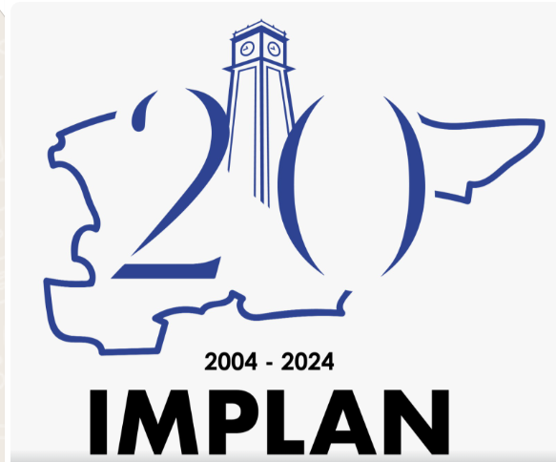

INSTITUTO MUNICIPAL DE PLANEACION DE IRAPUATO GUANAJUATO
Programa de Recurso Concurrente por Orden de Gobierno
Periodo del 1 de Enero al 30 de junio del 2026

Nombre del Programa | Federal |  | Estatal |  | Municipal |  | Otros |  | Total
 | Dependencia, Entidad | Aportación | Dependencia, Entidad | Aportación | Dependencia, Entidad | Aportación | Dependencia, Entidad | Aportación
FASM 2024 | Municipio | 0.00 | N/A | 0.00 | Municipio | 0.00 | N/A | 0.00 | 0.00
PLANEACION INCLUYENTE, PARTICIPACION CIUDADANA | N/A | 0.00 | N/A | 0.00 | Municipio | 29,474,579.22 | N/A | 0.00 | 29,474,579.22
Total |  |  |  |  |  |  |  |  | 29,474,579.22
Bajo protesta de decir verdad declaramos que los Estados Financieros y sus notas, son razonablemente correctos y son responsabilidad del emisor.

Coordinador Administrativo
Sara Gabriela Mendez Ramírez
Encargado de despacho
la Dirección General del IMPLAN
Ing. José Luis Escamilla Moran

